상품제안서
데일리 무지 캔버스백 에코백 (미니 20x22) | 상품코드: F32980

 |  |  |  |  |  |  | 02-412-0044 | www.easy1.co.kr
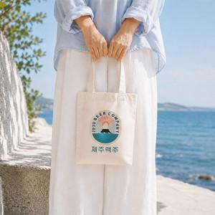

【상세/제작정보】

【인쇄/포장옵션】 | 실크, 컬러 / OPP(비닐)

【공급단가】 | 수량 | 500~ | 1,000~ | 3,000~ | 5,000~ | 10,000~
*VAT별도 | 단가 | 1,380원 | 1,250원 | 1,180원 | 1,150원 | 1,100원

【상품 URL】 | https://dev.easy1.co.kr:443/src/goods_detail.php?gdno=32980

